Karte
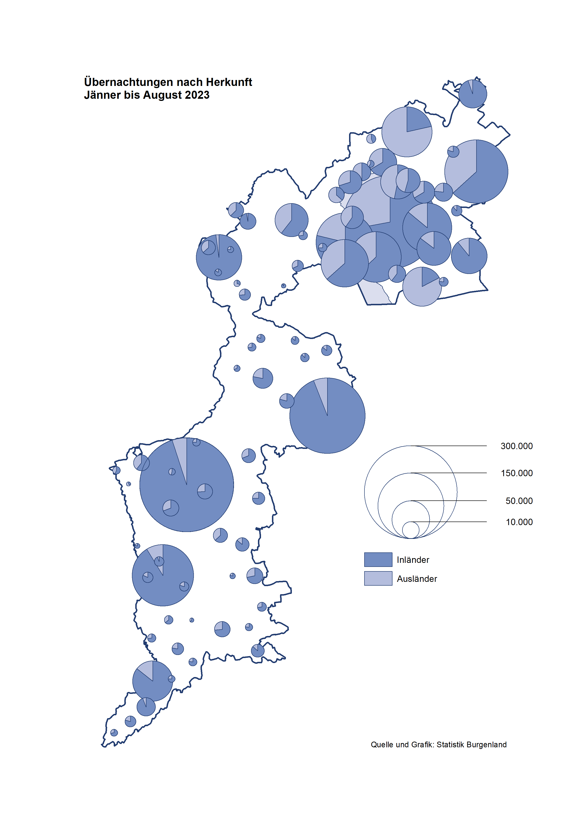

Bgld
Ankünfte nach Unterkunftsart |  |  |  |  |  |  |  | Übernachtungen nach Unterkunftsart |  |  |  |  |  |  |  | Daten für Grafik 2:
August 2023 |  |  |  |  |  |  |  | August 2023 |  |  |  |  |  |  |  |  | Monat | 2023 | 2022 | Ø 2012-2022 | 2022 | 2021 | 2020 | 2019 | 2018 | 2017 | 2016 | 2015 | 2014 | 2013 | 2012

Unterkunftsart | Ankünfte |  |  |  |  |  |  | Unterkunftsart | Übernachtungen |  |  |  |  |  |  |  |  | 2,273,325 | 2,935,453 | 2,884,016 | 2,935,453 | 2,510,061 | 2,287,961 | 3,144,232 | 3,050,564 | 3,092,657 | 3,084,025 | 2,914,691 | 2,912,637 | 2,853,243 | 2,938,655
 | Inländer |  | Ausländer |  | insgesamt |  |  |  | Inländer |  | Ausländer |  | insgesamt
 | 2022 | 2023 | 2022 | 2023 | 2022 | 2023 | % |  | 2022 | 2023 | 2022 | 2023 | 2022 | 2023 | % | Jänner | 1 | 138,816 | 115,620 | 127,704 | 115,620 | 29,476 | 145,353 | 142,561 | 145,246 | 145,386 | 144,674 | 134,038 | 133,981 | 132,179 | 136,230
 |  |  |  |  |  |  |  |  |  |  |  |  |  |  |  | Feber | 2 | 140,234 | 121,086 | 129,390 | 121,086 | 34,472 | 151,431 | 140,588 | 142,295 | 142,728 | 145,581 | 135,782 | 142,631 | 131,305 | 135,387
Burgenland | 116,335 | 126,915 | 36,391 | 40,689 | 152,726 | 167,604 | 9.7% | Burgenland | 340,847 | 350,000 | 129,451 | 137,313 | 470,298 | 487,313 | 3.6% | März | 3 | 149,745 | 138,364 | 138,018 | 138,364 | 45,792 | 64,358 | 163,253 | 168,732 | 155,317 | 173,021 | 148,988 | 147,200 | 164,265 | 148,907
Gewerbl. Beherbergungsbetrieb | 79,083 | 86,126 | 21,670 | 24,576 | 100,753 | 110,702 | 9.9% | Gewerbl. Beherbergungsbetrieb | 195,184 | 198,401 | 66,424 | 70,077 | 261,608 | 268,478 | 2.6% | April | 4 | 221,850 | 227,240 | 181,872 | 227,240 | 50,285 | 5,072 | 244,826 | 224,025 | 232,034 | 202,440 | 201,029 | 212,756 | 185,187 | 215,698
5/4-Stern | 44,987 | 49,058 | 10,225 | 12,574 | 55,212 | 61,632 | 11.6% | 5/4-Stern | 116,086 | 120,404 | 37,310 | 38,508 | 153,396 | 158,912 | 3.6% | Mai | 5 | 280,173 | 290,079 | 258,657 | 290,079 | 158,476 | 46,179 | 283,418 | 306,488 | 278,950 | 328,809 | 292,559 | 285,056 | 297,188 | 278,023
3-Stern | 27,512 | 29,946 | 6,786 | 6,791 | 34,298 | 36,737 | 7.1% | 3-Stern | 64,520 | 63,849 | 20,012 | 21,640 | 84,532 | 85,489 | 1.1% | Juni | 6 | 438,324 | 341,645 | 310,409 | 341,645 | 333,648 | 233,437 | 353,757 | 312,160 | 347,452 | 298,750 | 304,686 | 319,646 | 276,693 | 292,628
2/1-Stern | 6,584 | 7,122 | 4,659 | 5,211 | 11,243 | 12,333 | 9.7% | 2/1-Stern | 14,578 | 14,148 | 9,102 | 9,929 | 23,680 | 24,077 | 1.7% | Juli | 7 | 416,870 | 407,558 | 427,499 | 407,558 | 472,159 | 447,640 | 430,134 | 431,967 | 436,808 | 437,717 | 417,086 | 403,168 | 408,674 | 409,575
Privatquartier nicht auf Bauernhof | 5,639 | 5,503 | 1,778 | 1,806 | 7,417 | 7,309 | -1.5% | Privatquartier nicht auf Bauernhof | 15,057 | 14,693 | 8,009 | 7,834 | 23,066 | 22,527 | -2.3% | Aug | 8 | 487,313 | 470,298 | 506,682 | 470,298 | 557,336 | 546,671 | 513,292 | 486,508 | 503,565 | 510,434 | 483,048 | 494,104 | 488,499 | 519,743
Privatquartier auf Bauernhof | 2,475 | 2,534 | 702 | 560 | 3,177 | 3,094 | -2.6% | Privatquartier auf Bauernhof | 7,837 | 6,856 | 3,705 | 2,757 | 11,542 | 9,613 | -16.7% | Sept | 9 |  | 294,755 | 302,431 | 294,755 | 360,851 | 369,853 | 301,838 | 294,404 | 306,558 | 299,008 | 282,739 | 260,716 | 264,879 | 291,135
Campingplatz | 17,438 | 19,532 | 7,337 | 8,430 | 24,775 | 27,962 | 12.9% | Campingplatz | 59,574 | 62,509 | 23,713 | 26,512 | 83,287 | 89,021 | 6.9% | Okt | 10 |  | 230,442 | 217,801 | 230,442 | 257,755 | 203,553 | 225,667 | 217,367 | 218,450 | 217,470 | 203,272 | 206,019 | 203,858 | 211,959
Kurheim der Sozialvers.träger | 522 | 557 | 4 | 1 | 526 | 558 | 6.1% | Kurheim der Sozialvers.träger | 10,982 | 11,548 | 73 | 25 | 11,055 | 11,573 | 4.7% | Nov | 11 |  | 164,130 | 161,467 | 164,130 | 126,150 | 46,036 | 193,867 | 183,958 | 181,241 | 179,370 | 171,475 | 171,477 | 179,421 | 179,009
Private und öffentliche Kurheime | 1,160 | 1,488 | 27 | 25 | 1,187 | 1,513 | 27.5% | Private und öffentliche Kurheime | 18,231 | 23,458 | 253 | 152 | 18,484 | 23,610 | 27.7% | Dez | 12 |  | 134,236 | 122,088 | 134,236 | 83,661 | 28,378 | 151,031 | 137,414 | 144,168 | 146,751 | 139,989 | 135,883 | 121,095 | 120,361
Jugendherberge | 621 | 360 | 32 | 68 | 653 | 428 | -34.5% | Jugendherberge | 4,022 | 1,689 | 198 | 155 | 4,220 | 1,844 | -56.3%
Ferienwohnung, Ferienhaus | 8,271 | 9,606 | 4,187 | 4,540 | 12,458 | 14,146 | 13.5% | Ferienwohnung, Ferienhaus | 27,536 | 28,108 | 24,668 | 26,501 | 52,204 | 54,609 | 4.6% | Überschrift1: | Übernachtungen im Burgenland 2015
Sonstige Unterkunft | 1,126 | 1,209 | 654 | 683 | 1,780 | 1,892 | 6.3% | Sonstige Unterkunft | 2,424 | 2,738 | 2,408 | 3,300 | 4,832 | 6,038 | 25.0% | Überschrift2: | im Vergleich zu 2015 und Ø 2005-2015

Übernachtungen im Juni nach Unterkunftsarten
Übernachtungen nach Monaten
 | Ø 2012-2022 | 2022 | 2023
Jänner | 127,704 | 115,620 | 138,816
Feber | 129,390 | 121,086 | 140,234
März | 138,018 | 138,364 | 149,745
April | 181,872 | 227,240 | 221,850
Mai | 258,657 | 290,079 | 280,173
Juni | 310,409 | 341,645 | 438,324
Juli | 427,499 | 407,558 | 416,870
Aug | 506,682 | 470,298 | 487,313
Sept | 302,431 | 294,755
Okt | 217,801 | 230,442
Nov | 161,467 | 164,130
Dez | 122,088 | 134,236
 |  |  |  |  |  |  |  |  |  |  |  |  |  |  |  | Daten für Grafik 1:
 |  |  |  |  |  |  |  |  |  |  |  |  |  |  |  |  | 2023 | 2022
 |  |  |  |  |  |  |  |  |  |  |  |  |  |  |  | 5/4-Stern | 158,912 | 153,396
 |  |  |  |  |  |  |  |  |  |  |  |  |  |  |  | 3-Stern | 85,489 | 84,532
 |  |  |  |  |  |  |  |  |  |  |  |  |  |  |  | 2/1-Stern | 24,077 | 23,680
 |  |  |  |  |  |  |  |  |  |  |  |  |  |  |  | Privatquartier | 32,140 | 34,608
 |  |  |  |  |  |  |  |  |  |  |  |  |  |  |  | Campingplatz | 89,021 | 83,287
 |  |  |  |  |  |  |  |  |  |  |  |  |  |  |  | Kurheim, Erhol. | 35,183 | 29,539
 |  |  |  |  |  |  |  |  |  |  |  |  |  |  |  | Sonst. Unterk. | 62,491 | 61,256

 |  |  |  |  |  |  |  |  |  |  |  |  |  |  |  | Kontrolle | 487,313 | 470,298

Gemeinde20
Die 20 Gemeinden mit den meisten Übernachtungen
August 2023

Gemeinde | Ankünfte |  |  | Übernachtungen
 | 2022 | 2023 | % | 2022 | 2023 | %

Podersdorf a. See | 25,302 | 28,176 | 11.4% | 87,180 | 91,460 | 4.9%
Bad Tatzmannsdorf | 9,020 | 9,411 | 4.3% | 41,436 | 45,832 | 10.6%
Lutzmannsburg | 15,971 | 15,839 | -0.8% | 43,008 | 41,669 | -3.1%
Rust | 11,003 | 12,732 | 15.7% | 29,545 | 31,169 | 5.5%
Mörbisch a. See | 7,096 | 9,898 | 39.5% | 22,978 | 26,621 | 15.9%
Illmitz | 6,981 | 7,704 | 10.4% | 26,204 | 26,417 | 0.8%
Stegersbach | 6,957 | 7,005 | 0.7% | 20,363 | 20,322 | -0.2%
Parndorf | 9,583 | 11,309 | 18.0% | 14,512 | 16,264 | 12.1%
Frauenkirchen | 5,913 | 6,107 | 3.3% | 15,116 | 14,729 | -2.6%
Pamhagen | 2,276 | 2,094 | -8.0% | 15,745 | 14,206 | -9.8%
Jennersdorf | 6,111 | 5,281 | -13.6% | 16,522 | 13,683 | -17.2%
Neusiedl a. See | 4,095 | 3,740 | -8.7% | 11,436 | 10,531 | -7.9%
Eisenstadt | 1,865 | 4,358 | 133.7% | 4,723 | 10,002 | 111.8%
Andau | 4,258 | 4,231 | -0.6% | 9,493 | 9,269 | -2.4%
Bad Sauerbrunn | 852 | 890 | 4.5% | 7,055 | 9,205 | 30.5%
Weiden a. See | 944 | 2,736 | 189.8% | 3,465 | 7,797 | 125.0%
Sankt Andrä a. Zicksee | 1,201 | 1,136 | -5.4% | 7,122 | 7,358 | 3.3%
Jois | 2,401 | 2,459 | 2.4% | 6,889 | 7,229 | 4.9%
Oggau a. Neusiedler See | 1,909 | 2,323 | 21.7% | 5,707 | 6,780 | 18.8%
Purbach a. Neusiedler See | 2,067 | 2,154 | 4.2% | 5,022 | 4,946 | -1.5%

Die 10 Gemeinden mit den meisten Übernachtungen im August
 |  |  |  |  |  |  |  | Daten für Grafik: | 2022 | 2023 | 2022 | 2023
 |  |  |  |  |  |  | 1 | Podersdorf a. See | 87,180 | 91,460 | 56.5 | 57.7
 |  |  |  |  |  |  | 2 | Bad Tatzmannsdorf | 41,436 | 45,832 | 26.9 | 28.9
 |  |  |  |  |  |  | 3 | Lutzmannsburg | 43,008 | 41,669 | 27.9 | 26.3
 |  |  |  |  |  |  | 4 | Rust | 29,545 | 31,169 | 19.2 | 19.6
 |  |  |  |  |  |  | 5 | Mörbisch a. See | 22,978 | 26,621 | 14.9 | 16.8
 |  |  |  |  |  |  | 6 | Illmitz | 26,204 | 26,417 | 17.0 | 16.7
 |  |  |  |  |  |  | 7 | Stegersbach | 20,363 | 20,322 | 13.2 | 12.8
 |  |  |  |  |  |  | 8 | Parndorf | 14,512 | 16,264 | 9.4 | 10.3
 |  |  |  |  |  |  | 9 | Frauenkirchen | 15,116 | 14,729 | 9.8 | 9.3
 |  |  |  |  |  |  | 10 | Pamhagen | 15,745 | 14,206 | 10.2 | 9.0
 |  |  |  |  |  |  |  | restliche Gemeinden | 154,211 | 158,624 | 100.0 | 100.0

 |  |  |  |  |  |  |  | Insgesamt | 470,298 | 487,313

